Sheet1
１、下载软件
appserv-win32-8.6.0
https://zh.osdn.net/projects/sfnet_appserv/downloads/AppServ%20Open%20Project/8.6.0/appserv-win32-8.6.0.exe/

Composer-Setup.exe
https://getcomposer.org/download/

Git-2.22.0-64-bit.exe
https://fossies.org/windows/misc/Git-2.22.0-64-bit.exe/

TortoiseGit-2.8.0.0-64bit.msi
https://download.tortoisegit.org/tgit/2.8.0.0/

VSCodeUserSetup-x64-1.35.1.exe
https://filehippo.com/zh/download_visual-studio-code/

a5m2_2.14.1_x64.zip
https://www.vector.co.jp/soft/dl/winnt/business/se422726.html

２、按顺序安装上面的软件，基本上默认就行
appserv-win32-8.6.0安装完之后，在c盘会生成这样一个文件夹
C:\AppServ
打开下面的文件，把框起来的php5改成php7
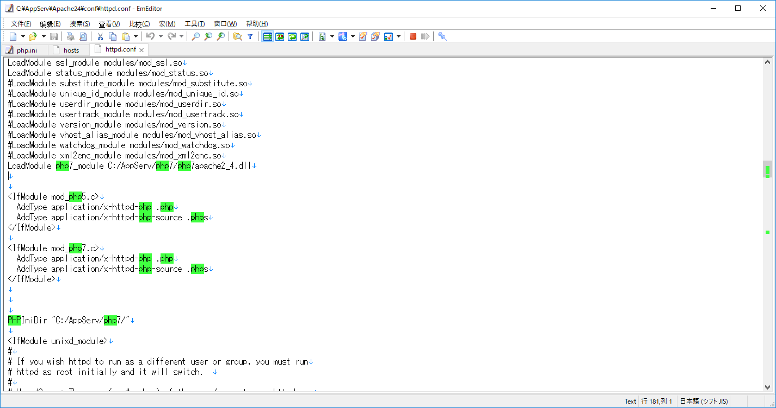

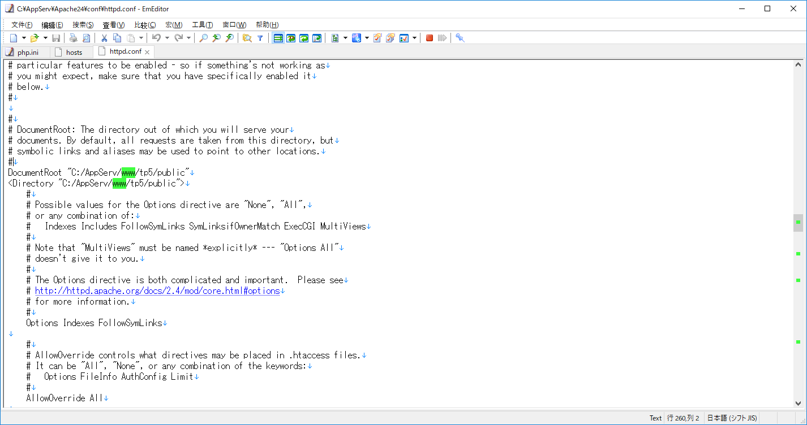

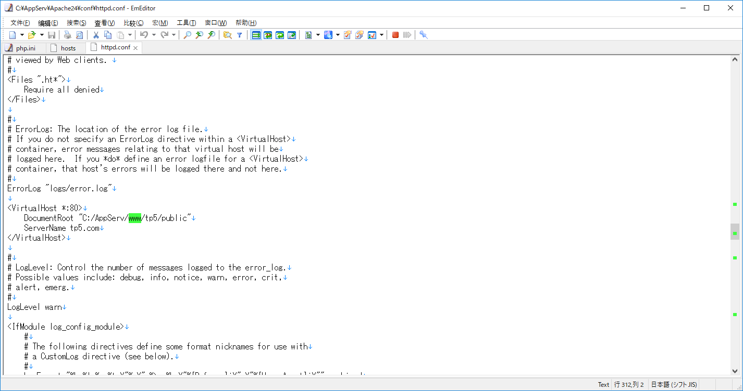

把上面这两个地方的www改成nikko，你们应该没有tp5以后的东西

把下面这个地方前面的分号去掉
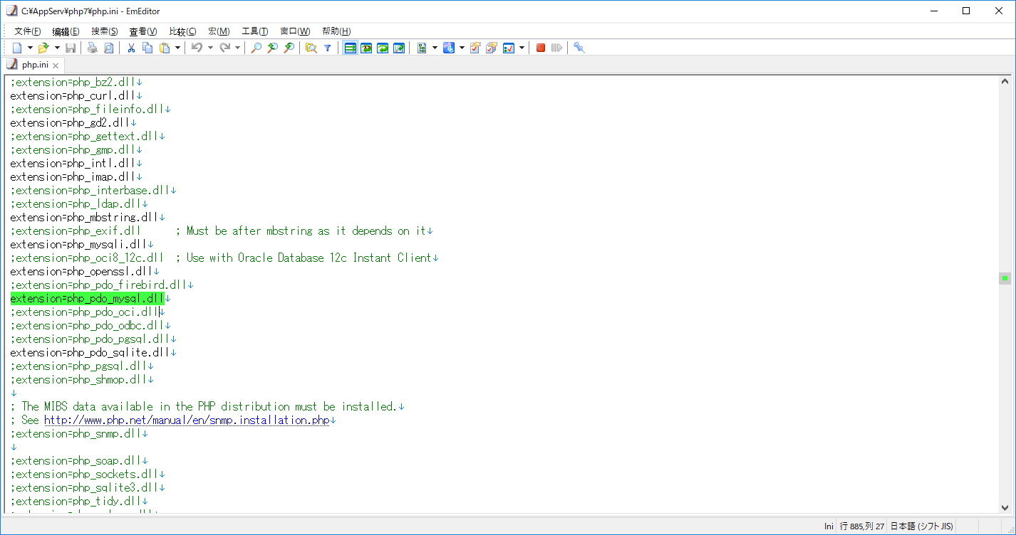

打开命令窗口

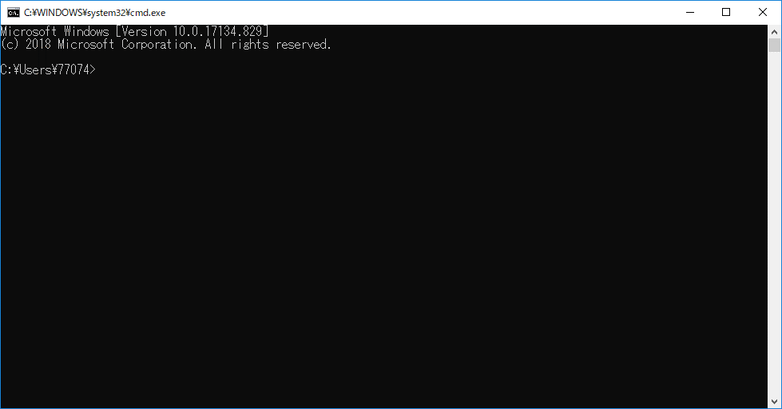

按顺序执行
cd c:\
cd C:\AppServ\nikko
composer create-project topthink/think tp5

重启下Apache

控制面板里面
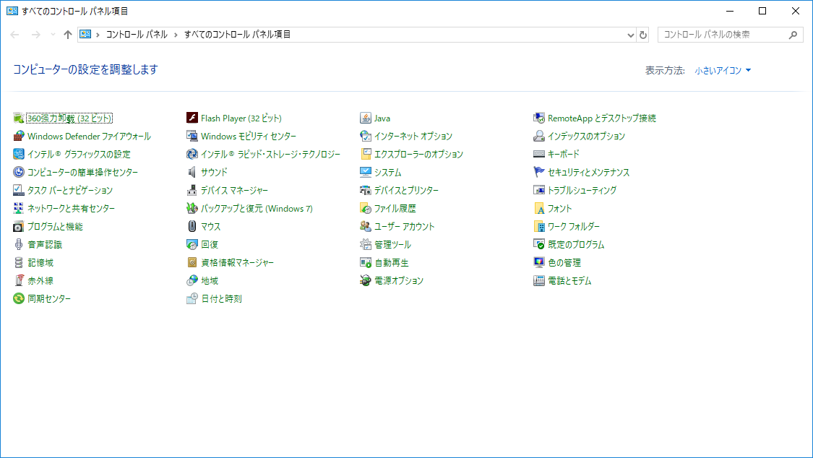

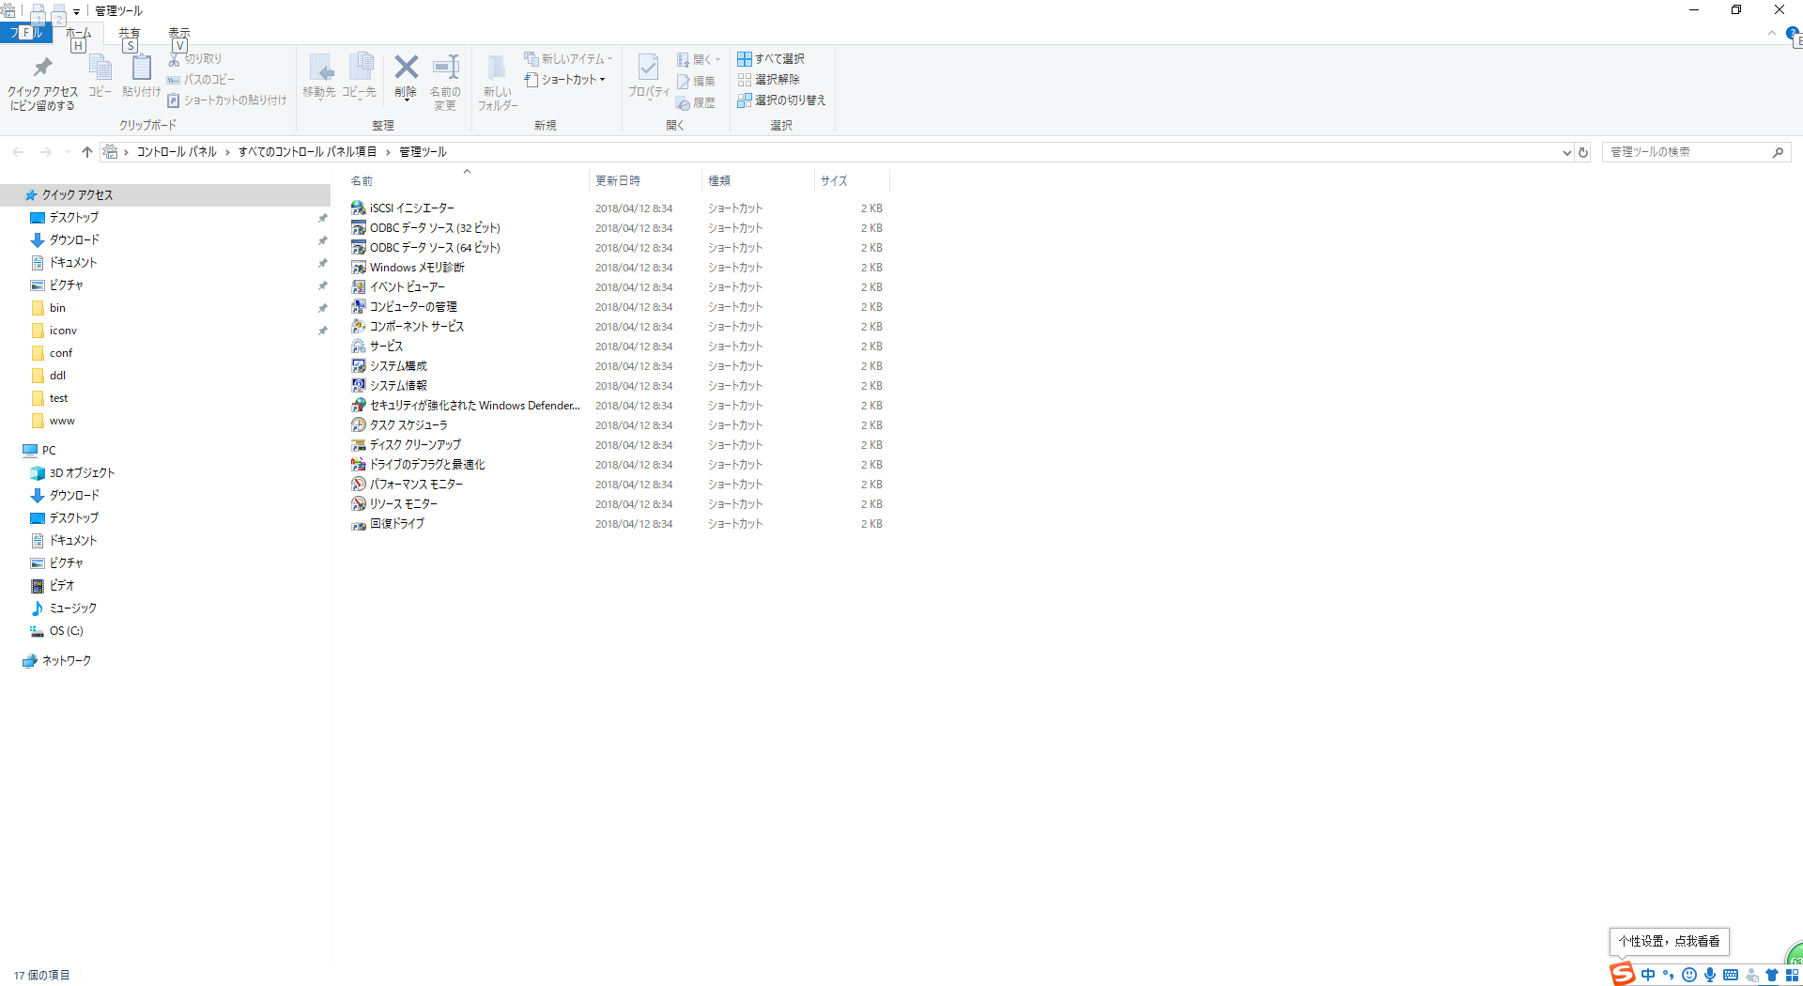

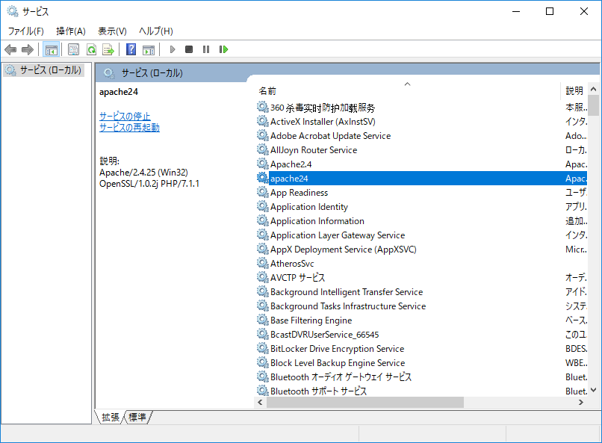

找到Apache，右键重启

然后打开浏览器，输入
http://localhost/

如果正常显示了，就说明环境ok了

在c盘跟根目录下面右键

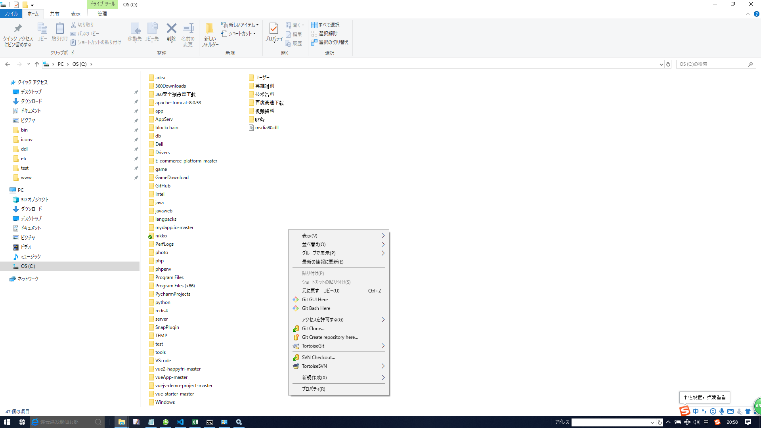

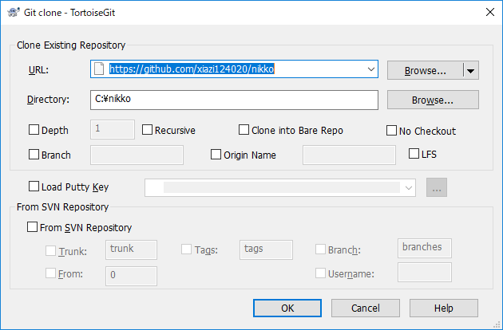

URL
https://github.com/xiazi124020/nikko

点击OK
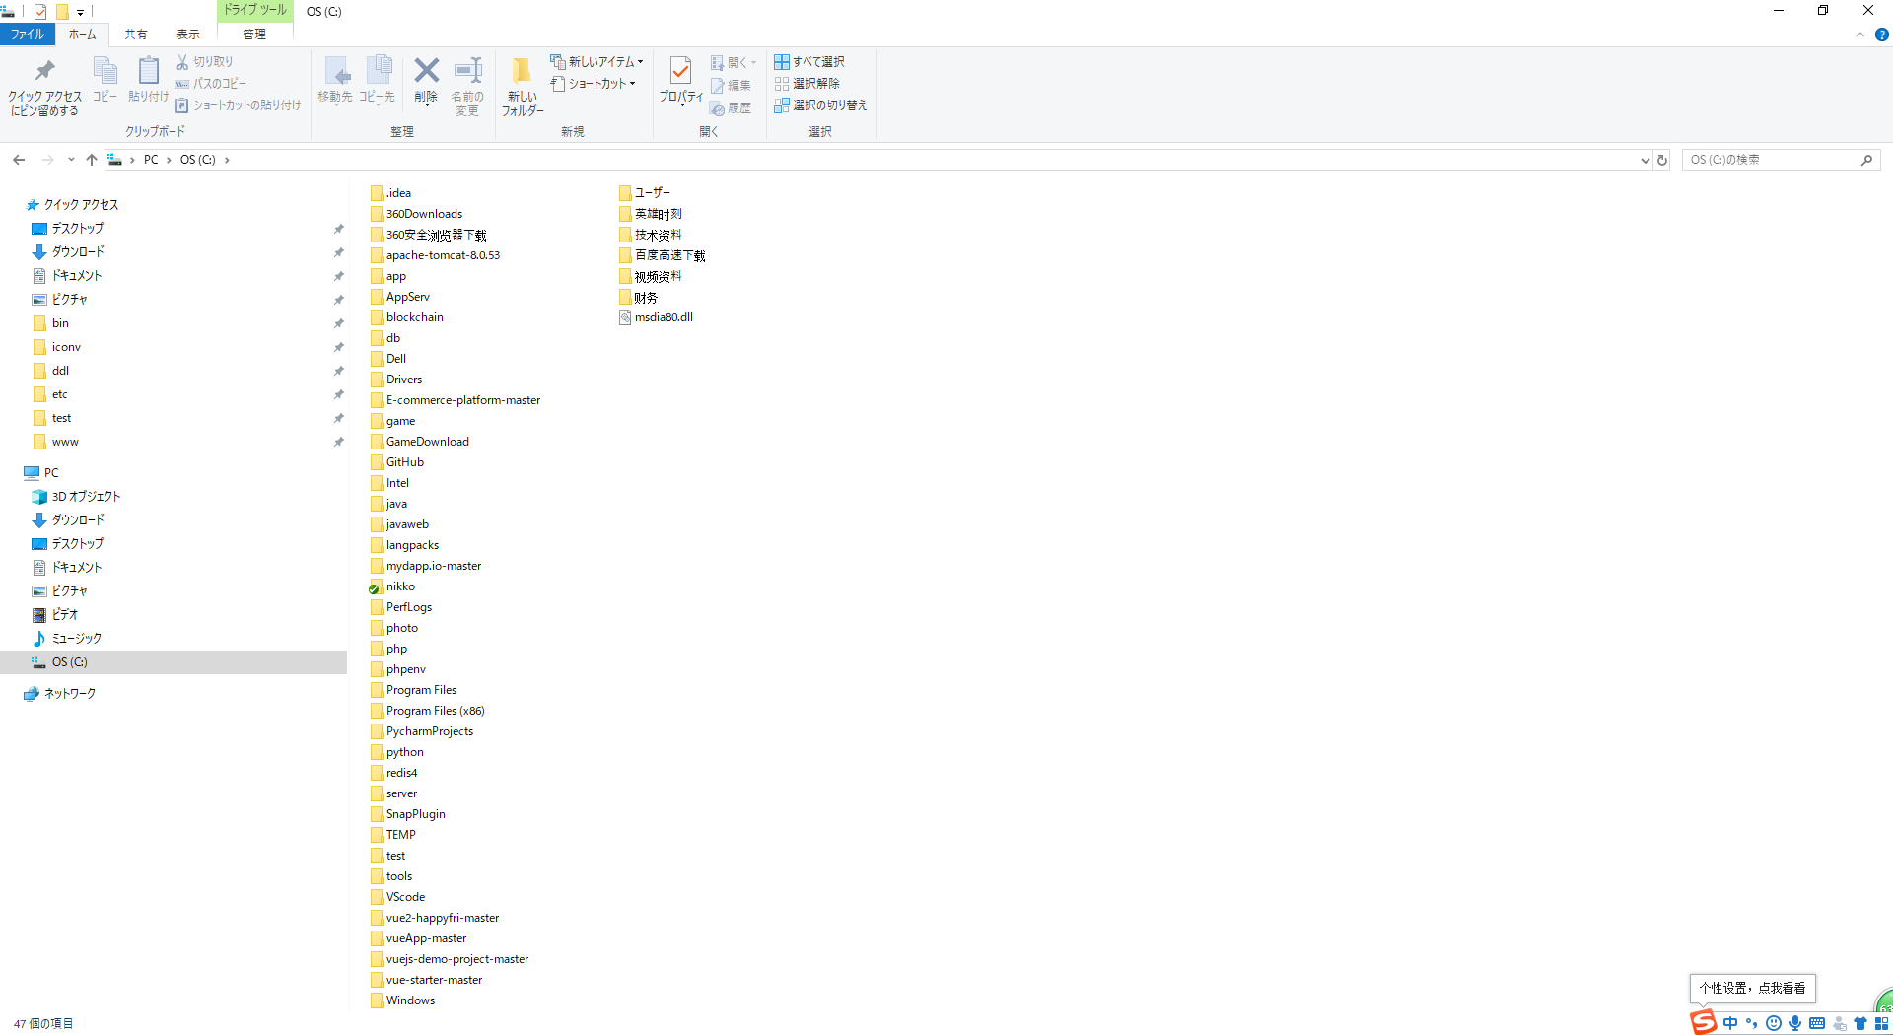

git基本操作

1，比如你新建一个test文件
然后返回c盘根目录

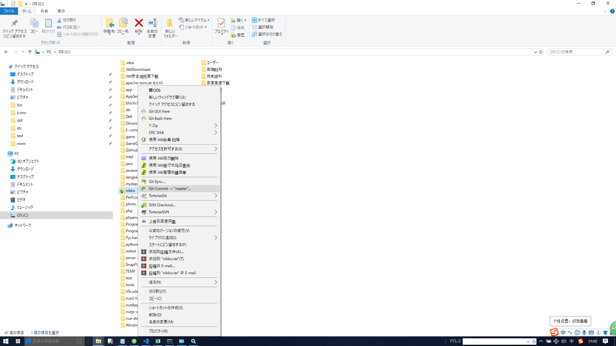

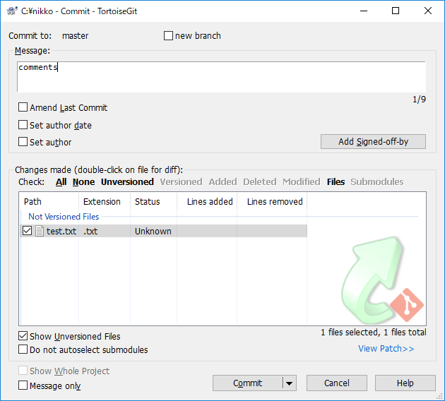

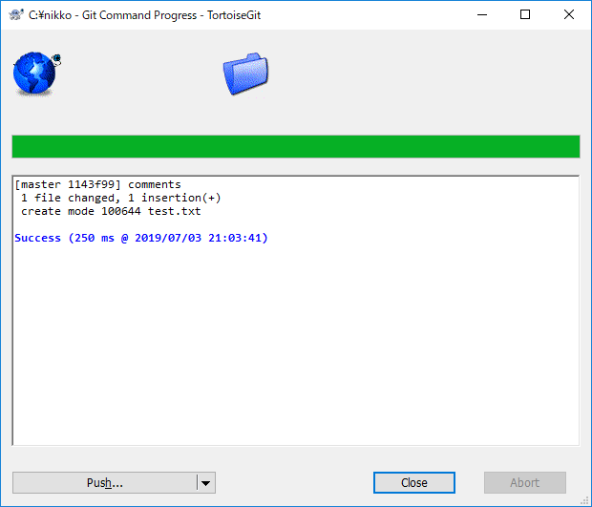

这个只是提交到本地库
往服务器提交需要push
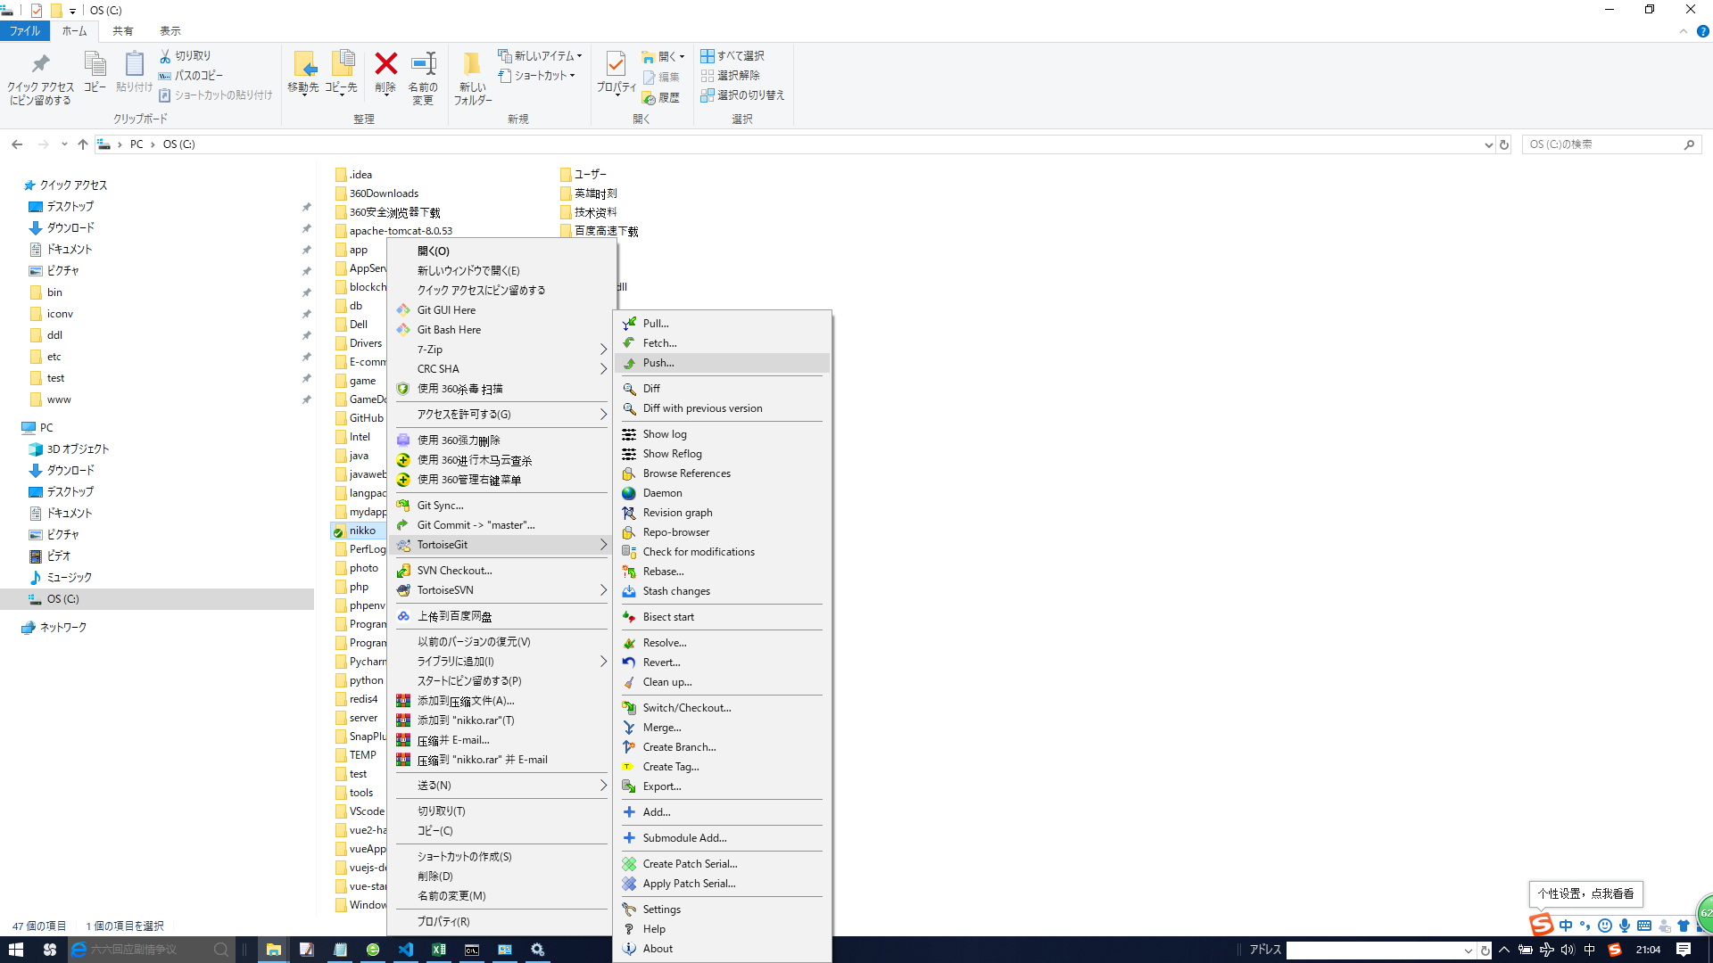

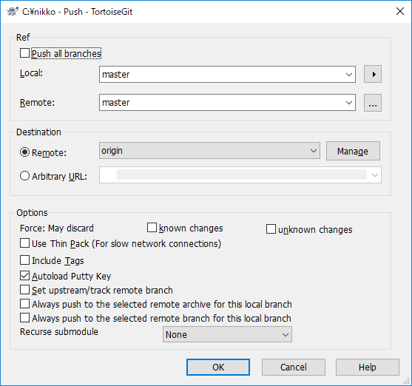

 | 这里会让你输入git账户

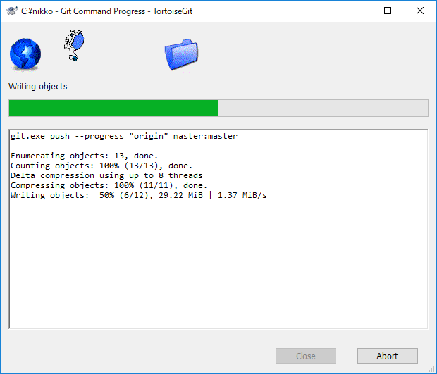

一般是先commit，然后pull(从服务器上下东西)，然后push

